Sheet1
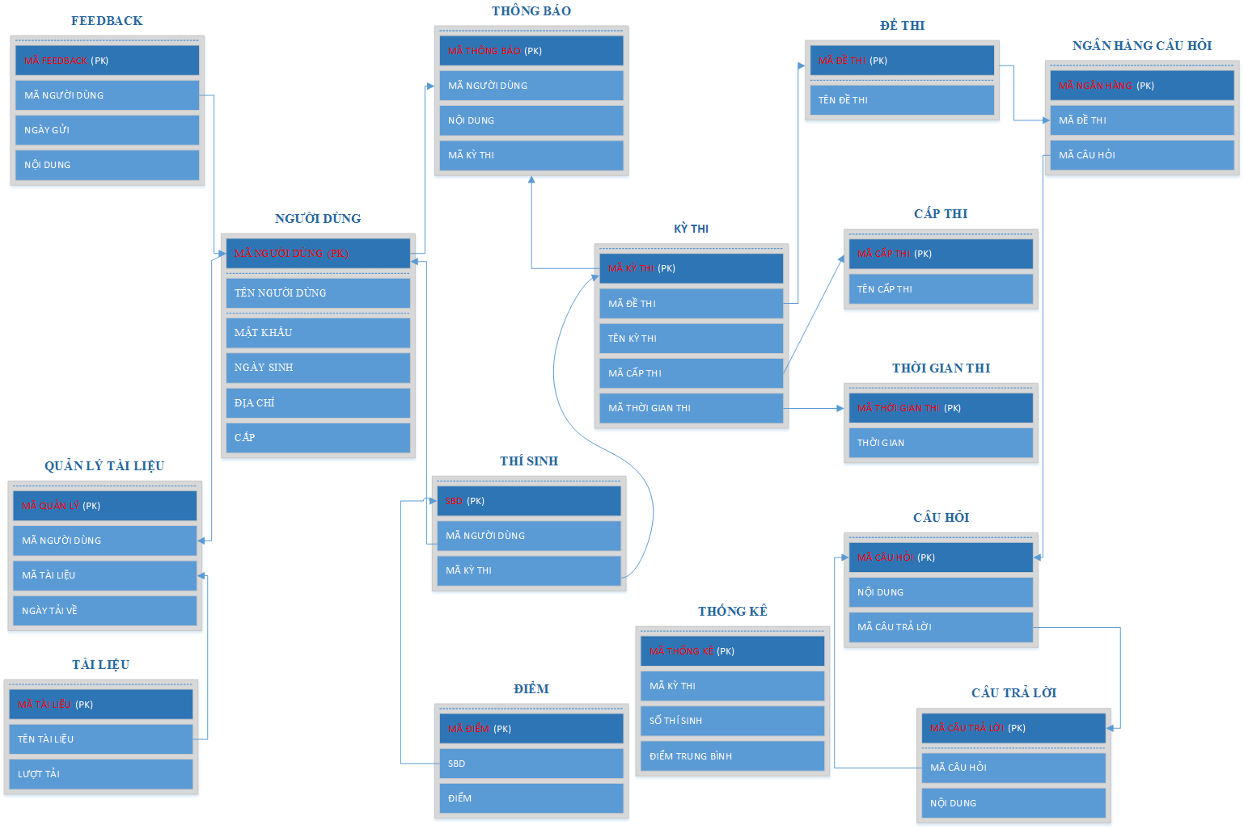

BẢNG NGƯỜI DÙNG
TÊN CỘT | GIẢI THÍCH | KIỂU DỮ LIỆU | MAX LENGTH | GHI CHÚ
MÃ NGƯỜI DÙNG | MÃ NGƯỜI DÙNG | CHAR | 10 | KHÓA CHÍNH
TÊN NGƯỜI DÙNG | TÊN NGƯỜI DÙNG | VARCHAR | 20
MẬT KHẨU | MẬT KHẨU | VARCHAR | 20
NGÀY SINH | NGÀY SINH | DATE
ĐỊA CHỈ | ĐỊA CHỈ | VARCHAR | 50
CẤP | CẤP | VARCHAR | 10

